关系图
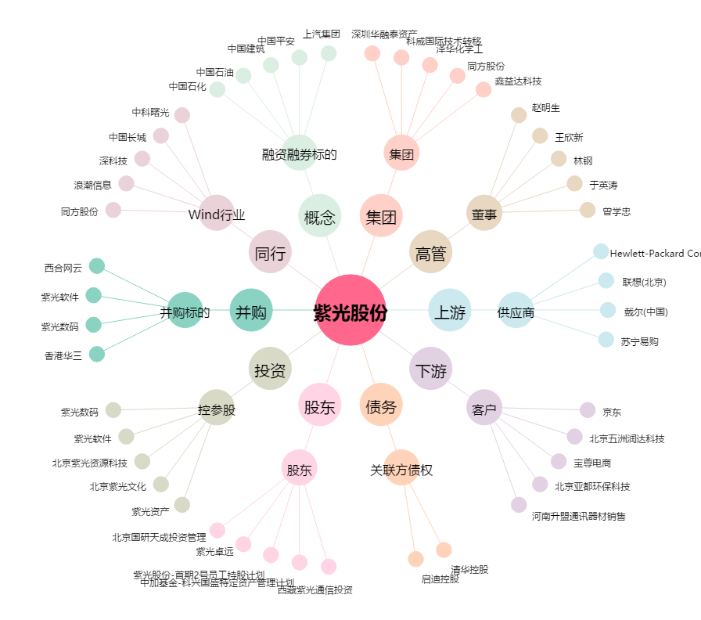
紫光股份[000938.SZ] - 关系概览图

